취학률 및 진학률(e-나라지표)
『취학률 및 진학률』

※그래프

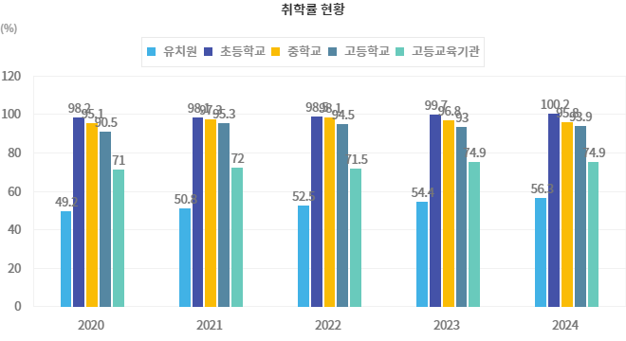

※통계표
통계표명: | 취학률 및 진학률 현황
단위: | %
 |  | 2015 | 2016 | 2017 | 2018 | 2019 | 2020 | 2021 | 2022 | 2023 | 2024
유치원 | 취학률 | 49.2 | 50.2 | 51.4 | 51.2 | 49.1 | 49.2 | 50.8 | 52.5 | 54.4 | 56.3
초등학교 | 취학률 | 99.0 | 98.6 | 97.5 | 97.7 | 98.6 | 98.2 | 98.1 | 98.5 | 99.7 | 100.2
 | 상급학교진학률 | 100.0 | 100.0 | 100.0 | 100.0 | 100.0 | 100.0 | 100.0 | 100.0 | 100.0 | 100.0
중학교 | 취학률 | 95.2 | 94.1 | 94.0 | 97.7 | 96.3 | 95.1 | 97.3 | 98.1 | 96.8 | 95.8
 | 상급학교진학률 | 99.7 | 99.7 | 99.7 | 99.7 | 99.7 | 99.7 | 99.7 | 99.7 | 99.6 | 99.6
고등학교 | 취학률 | 92.8 | 93.3 | 93.9 | 92.2 | 91.2 | 90.5 | 95.3 | 94.5 | 93.0 | 93.9
 | 상급학교진학률 | 70.8 | 69.8 | 68.9 | 69.7 | 70.4 | 72.5 | 73.7 | 73.3 | 72.8 | 73.6
고등교육기관 | 취학률 | 67.9 | 68.4 | 68.8 | 68.7 | 69.4 | 71.0 | 72.0 | 71.5 | 74.9 | 74.9
출처: | 한국교육개발원 교육통계분석자료집, 국가통계포털 장래인구추계(전국 기준, 2023년 12월 공표)
주석: | * 1984, 1985, 1986년도 초등학교 취학률 자료는 초등학교 연령별 재적학생수 미비로 산출하지 못함
 | * 취학률은 교육기본통계조사의 학생수와 통계청의 추계인구를 이용하여 산출됨
 | * 고교졸업자의 대학진학률은 2010년까지는 대학합격자기준이며, 2011년부터는 대학등록자 기준임(조사지침변경)

※의미분석
지표설명 | ■ 취학률 개념 및 의의/활용도 ° 취학률 : 취학적령 인구 가운데 각급 학교에 재학 중인 학생 비율 취학률 = (해당연령에 속하는 재적학생수/취학적령 인구) × 100 - 취학적령인구: 유치원(만3세~5세), 초등학교(만6∼11세), 중학교(만12∼14세), 고등학교(만15∼17세), 고등교육기관(만18∼21세) ° 진학률 : 전체 졸업자 중 상급교육기관으로의 진학자 비율 ※ 취학률 및 진학률은 국민의 교육기회 수준을 대표하는 지표임
지표해석 | ■ 취학률 추이 분석 ° 유치원 취원률 - 유치원 취원률은 2005년에 30%를 넘어선 수준 (`08년 38.0% -> `10년 40.3%) - 어린이집 등 보육기관의 유아교육을 고려할 경우 상당히 더 높아질 것으로 예상 ° 초.중.고의 취학률 - 초.중.고의 취학률은 모두 90%이상으로서 거의 완전 취학상태에 도달 ※ 초등학교 취학률은 1970년에 이미 92%에 도달(1954-1959년에 ‘의무교육 완성 6개년 계획’ 추진) ° 고등교육기관의 취학률 - 고등교육기관의 취학률은 졸업정원제 시행, 높은 교육열 등으로 ‘80년대, ’90년대 급격한 상승 * (‘80) 11.4% → (’00) 52.5% → (`10) 69.3% → (`15) 67.9% → (`16) 68.4% → (`17) 68.8% → (`18) 68.7% → (`19) 69.4% → (`20) 71.0%→ (`21) 72.0%→ (`22) 73.8%→ (`23) 76.2% ■ 고교 졸업자의 대학진학률 현황 <img src=/potal/e-nara/images/meanAnalsImg/1520/1520_1_1_20220706101916756.png> 주 1) 진학률(%) = 당해연도 고교 졸업자 중 진학자 / 당해연도 고교 졸업자 * 100 2) 2011년부터는 대학진학자 기준이 대학등록자로 변경됨(종전 : 당해연도 2월 대학등록자) ■ 국제간 비교 ° 국민의 교육기회를 충분히 보장하기 위한 지속적인 교육여건 개선 노력과 국민의 높은 교육열에 힘입어 각급학교 취학률이 크게 향상 되었는바, 30세 미만의 연령별 취학률은 OECD 평균보다 높음 ° 30세 이상 성인의 취학률은 OECD 평균과 비교하여 저조, 。한국의 학령기 인구의 취학률은 OECD 국가들과 마찬가지로 높은 편이나, 30~40대 이상 취학률은 다른 국가에 비해 낮은 편임. 이것은 학령인구의 재학 비율은 높으나, 재교육 또는 계속교육 및 평생교육 차원에서의 고등교육 인구는 적다는 것을 의미함. <img src=/potal/e-nara/images/meanAnalsImg/1520/1520_1_2_20220706101923584.png> 주) 1. 일부 국가에서는 100%가 넘는 순취학률을 나타내기도 하는데, 이는 인근 국가로부터 유입되는 학생들이 많은 경우에 해당함. 2. 연령별 취학률 = (해당 연령계층 학생수/해당 연령대 인구수)*100 * m은 자료가 해당국가에서 수집되지 않았거나 무응답 때문에 입수 불가능함을 의미함 자료 : OECD(2021), Education at a Glance
유의사항 | o 유치원의 경우 어린이집 등 보육시설에 소속된 원아수는 제외하여 산출. o 우리나라의 경우 취학률은 재학중인 해당 학교급에서 해당 연령대의 학생수로 산출하기 때문에 100%에 근접함.

※관련용어
취학률: | 해당연령에속하는 재적학생수/취학적령 인구<br/>- 취학적령인구는 유치원(만3~5세), 초등학교(만6∼11세), 중학교(만12∼14세), 고등학교(만15∼17세), 고등교육기관(만18∼21세)를 의미

※지표정보
담당 부서 및 연락처 | 교육부, 교육통계분석서비스팀, 043-530-9609
최근 갱신일 | 2025-04-03(입력예정일 : 2025-12-31)
자료 출처 | 『교육통계분석자료집』(매년 12월)
공표 주기 | 1년

